Budgetplanung - Brautpaare
Hochzeitsbudget Planung.
© Vivian Hampp Photography | www.VIVIANHAMPP.COM | PREMIUM HOCHZEITSREPORTAGEN FÜR BRAUTPAARE DIE ÄSTHETIK & DESIGN LIEBEN.
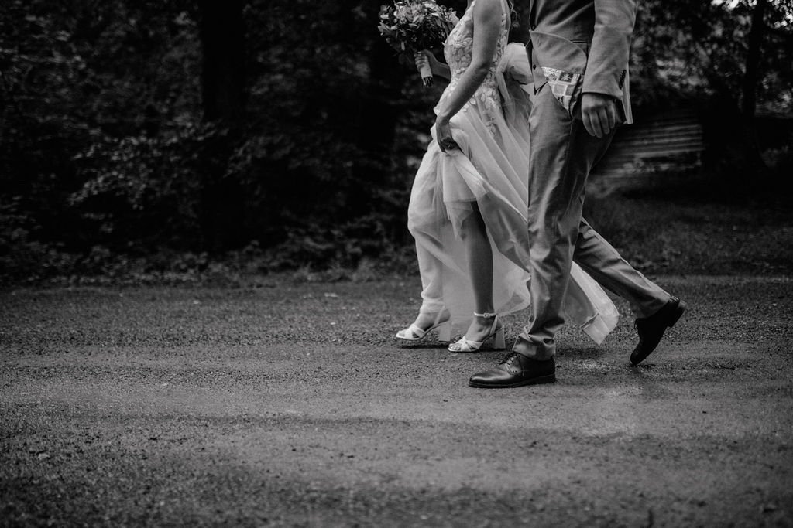

 | Dienstleister / Art | Gästeanzahl | Budgetvorstellung vor Angebot | Budgetplanung nach div. Angeboten | Priorität Braut | Priorität Bräutigam | Notizen
 |  | 100
 | Hochzeitsfest & Standesamt. |  | € 100,000.000
 | Hochzeitsfest. |  | € 75,000.000

 | Location |  | € 10,000.000 |  | A / B / C | A / B / C
 | Catering / Hochzeitstorte |  | € 15,000.000
 | Fotograf |  | € 6,000.000
 | Videograf |  | € 3,000.000
 | Dj |  | € 1,500.000
 | Live Musik (Band, Singer) |  | € 1,500.000
 | Hochzeitsoutfits inkl. Accessoires |  | € 4,000.000
 | Deko & Blumen |  | € 4,000.000
 | Traurednerin |  | € 1,500.000
 | Papeterie |  | € 2,000.000
 | Ringe |  | € 4,000.000
 | Beauty & Styling |  | € 1,000.000
 | Gastgeschenke etc. |  | € 1,000.000
 | Hochzeitsplanner
 | Puffer |  | € 5,000.000
 | SUMME BUDGET WEDDING |  | € 54,500.000

 | Standesamtliche Trauung. |  | € 10,000.000
 |  | 20
 | Location, Essen & Sektempfang |  | € 3,000.000 |  |  |  | (Tipp: Bei Standesamtlichen Trauung wird oft eine schönere Location bewusst gewählt welche meist ein Aufpreis voraussetzt)
 | Fotograf, Videograf |  | € 3,500.000
 | Hochzeitsoutfits inkl. Accessoires |  | € 2,500.000
 | Beauty & Styling |  | € 1,000.000
 | SUMME BUDGET STANDESAMT |  | € 10,000.000

 | SUMME GESAMT BUDGET |  | € 64,500.000

